Quản lý thanh toán
Project Name | XÂY DỰNG DIỄN ĐÀN CHIA SẺ THÔNG TIN NÔNG SẢN TÍCH HỢP AI TƯ VẤN VÀ THƯƠNG MẠI HOÁ ĐA NGƯỜI DÙNG VÀ THƯƠNG MẠI HÓA ĐA NGƯỜI DÙNG
Module Code | Quản lý thanh toán
 | Hoàn thành | Lỗi | Chưa kiểm tra | Bị chăn | Tổng số trường hợp thử nghiệm
Round 1 | 9 | 0 | 0 | 0 | 9
Round 2 | 9 | 0 | 0 | 0 | 9
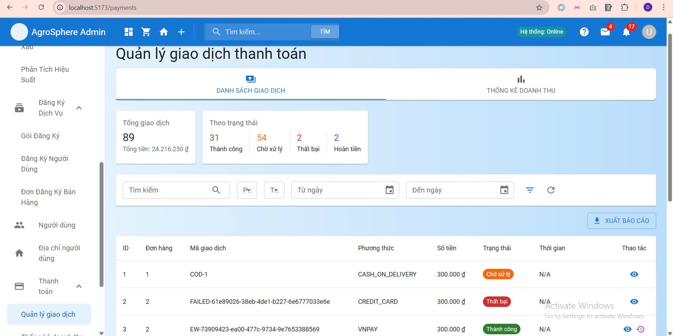

Test Case ID | Mô tả | Hành động | Điều kiện tiên quyết | Kết quả mong đợi | Kết quả thực tế | Kết quả |  |  | Kết quả |  |  | Chú thích
 |  |  |  |  |  | Vòng 1 |  |  | Vòng 2
 |  |  |  |  |  | Trạng thái | Ngày kiểm tra | Người kiểm tra | Trạng thái | Ngày kiểm tra | Người kiểm tra
GUI_SHOW Trang Quản Lý Thanh Toán
GUI-QLTT01 | Label(Đơn Hàng) |  |  | -Label : #313a3f -Status : enable | -Label : #313a3f -Status : enable | Passed | 2025-04-15 | Bách | Passed | 2025-04-26 | Dũng
GUI-QLTT02 | Label(Mã giao dịch) |  |  | -Text color : #252422 -Status : enable | -Text color : #252422 -Status : enable | Passed | 2025-04-15 | Bách | Passed | 2025-04-26 | Dũng
GUI-QLTT03 | Label(Trạng thái) |  |  | -Text color : #252422 -Status : enable | -Text color : #252422 -Status : enable | Passed | 2025-04-15 | Bách | Passed | 2025-04-26 | Dũng
GUI-QLTT04 | Label(Phương thức) |  |  | -Text color : #252422 -Status : enable | -Label : #313a3f -Status : enable | Passed | 2025-04-15 | Bách | Passed | 2025-04-26 | Dũng
GUI-QLTT05 | Label(Thời gian) |  |  | -Text color : #252422 -Status : enable | -Label : #313a3f -Status : enable | Passed | 2025-04-15 | Bách | Passed | 2025-04-26 | Dũng
GUI-QLTT06 | Label(Số tiền) |  |  | -Text color :#fec107 -Status : enable | -Text color :#fec107 -Status : enable | Passed | 2025-04-15 | Bách | Passed | 2025-04-26 | Dũng
GUI-QLTT07 | Button |  |  | -Text color :#fffff -Status : enable | -Text color :#fffff -Status : enable | Passed | 2025-04-15 | Bách | Passed | 2025-04-26 | Dũng
FUNCTION_SHOW Quản Lý Thanh Toán
FUNC-QLTT01 | Truy cập trang thanh toán | 1. Đăng nhập vào hệ thống với quyền admin 2.Truy cập trang quản lý thanh toán | Truy cập vào trang web với quyền admin | Hiển thị danh sách các giao dịch thanh toán | Hiển thị danh sách các giao dịch thanh toán | Passed | 2025-04-15 | Bách | Passed | 2025-04-26 | Dũng
FUNC-QLTT02 | Hiển thị danh sách thanh toán | 1. Đăng nhập vào hệ thống với quyền admin 2.Truy cập trang quản lý thanh toán | Truy cập vào trang web với quyền admin | Hiển thị danh sách mã đơn, tên KH, số tiền, trạng thái | Hiển thị danh sách mã đơn, tên KH, số tiền, trạng thái | Passed | 2025-04-15 | Bách | Passed | 2025-04-26 | Dũng
FUNC-QLTT03 | Hiển thị khi không có đơn thanh toán | 1. Đăng nhập vào hệ thống với quyền admin 2.Truy cập trang quản lý thanh toán | Truy cập vào trang web với quyền admin | Thông báo: "Không có đơn thanh toán" | Thông báo: "Không có đơn thanh toán" | Passed | 2025-04-15 | Bách | Passed | 2025-04-26 | Dũng
FUNC-QLTT04 | Lọc theo ngày | 1. Đăng nhập vào hệ thống với quyền admin 2.Truy cập trang quản lý thanh toán | Truy cập vào trang web với quyền admin | Chỉ hiện đơn trong thời gian đã chọn | Chỉ hiện đơn trong thời gian đã chọn | Passed | 2025-04-15 | Bách | Passed | 2025-04-26 | Dũng
FUNC-QLTT05 | Xem chi tiết đơn thanh toán | 1. Đăng nhập vào hệ thống với quyền admin 2.Truy cập trang quản lý thanh toán | Truy cập vào trang web với quyền admin | Hiển thị chi tiết đơn hàng, phương thức, trạng thái | Hiển thị chi tiết đơn hàng, phương thức, trạng thái | Passed | 2025-04-15 | Bách | Passed | 2025-04-26 | Dũng
FUNC-QLTT06 | Tìm theo mã đơn hàng | 1. Đăng nhập vào hệ thống với quyền admin 2.Truy cập trang quản lý thanh toán | Truy cập vào trang web với quyền admin | Hiện đúng 1 đơn hàng với mã đã tìm kiếm | Hiện đúng 1 đơn hàng với mã đã tìm kiếm | Passed | 2025-04-15 | Bách | Passed | 2025-04-26 | Dũng
FUNC-QLTT07 | Tìm theo mã sai | 1. Đăng nhập vào hệ thống với quyền admin 2.Truy cập trang quản lý thanh toán | Truy cập vào trang web với quyền admin | Thông báo: “Không tìm thấy đơn hàng” | Thông báo: “Không tìm thấy đơn hàng” | Passed | 2025-04-15 | Bách | Passed | 2025-04-26 | Dũng
FUNC-QLTT08 | Xác nhận thanh toán thành công | 1. Đăng nhập vào hệ thống với quyền admin 2.Truy cập trang quản lý thanh toán | Truy cập vào trang web với quyền admin | Cập nhật trạng thái → “Đã thanh toán” | Cập nhật trạng thái → “Đã thanh toán” | Passed | 2025-04-15 | Bách | Passed | 2025-04-26 | Dũng
FUNC-QLTT09 | Xác nhận đơn đã hủy | 1. Đăng nhập vào hệ thống với quyền admin 2.Truy cập trang quản lý thanh toán | Truy cập vào trang web với quyền admin | Hiển thị lỗi: “Không thể xác nhận đơn bị hủy” | Hiển thị lỗi: “Không thể xác nhận đơn bị hủy” | Passed | 2025-04-15 | Bách | Passed | 2025-04-26 | Dũng

Đăng nhập
Project Name | XÂY DỰNG DIỄN ĐÀN CHIA SẺ THÔNG TIN NÔNG SẢN TÍCH HỢP AI TƯ VẤN VÀ THƯƠNG MẠI HOÁ ĐA NGƯỜI DÙNG VÀ THƯƠNG MẠI HÓA ĐA NGƯỜI DÙNG
Module Code | Đăng nhập
 | Hoàn thành | Lỗi | Chưa kiểm tra | Bị chăn | Tổng số trường hợp thử nghiệm
Round 1 | 11 | 0 | 0 | 0 | 11
Round 2 | 11 | 0 | 0 | 0 | 11
 | 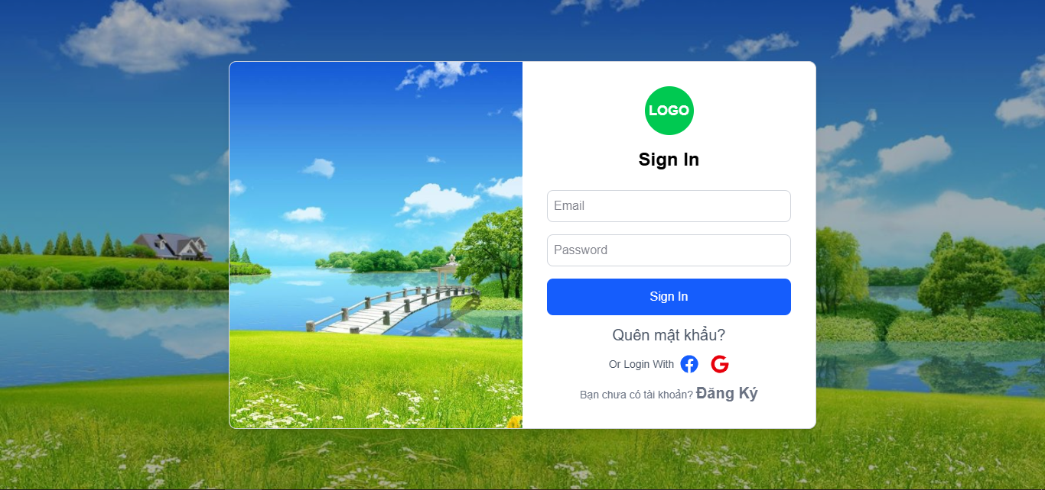
Test Case ID | Mô tả | Hành động | Điều kiện tiên quyết | Kết quả mong đợi | Kết quả thực tế | Kết quả |  |  | Kết quả |  |  | Chú thích
 |  |  |  |  |  | Vòng 1 |  |  | Vòng 2
 |  |  |  |  |  | Trạng thái | Ngày kiểm tra | Người kiểm tra | Trạng thái | Ngày kiểm tra | Người kiểm tra
GUI_SHOW Trang đăng nhập
GUI-DN01 | [Đăng Nhập] Label |  |  | -Label : #313a3f -Status : enable | -Label : #313a3f -Status : enable | Passed | 2025-04-15 | Bách | Passed | 2025-04-26 | Dũng
GUI-DN02 | [Email (Tài khoản)] Textbox |  |  | -Text color : #252422 -Status : enable | -Text color : #252422 -Status : enable | Passed | 2025-04-15 | Bách | Passed | 2025-04-26 | Dũng
GUI-DN03 | [Mật khẩu] Textbox |  |  | -Text color : #252422 -Status : enable | -Text color : #252422 -Status : enable | Passed | 2025-04-15 | Bách | Passed | 2025-04-26 | Dũng
GUI-DK04 | [Đăng nhập] Button |  |  | -Text color :#2563eb -Status : enable | -Text color :#2563eb -Status : enable | Passed | 2025-04-15 | Bách | Passed | 2025-04-26 | Dũng
FUNCTION_SHOW Trang đăng nhập
FUNC-DN01 | Xác thực trang đăng nhập đang hiển thị | 1. Khởi động giao diện 2. Bấm nút đăng nhập 3. Hiển thị trang đăng nhập. | Truy cập vào trang web | Hiển thị trang đăng nhập . | Hiển thị trang đăng nhập . | Passed | 2025-04-15 | Bách | Passed | 2025-04-26 | Dũng
FUNC-DN02 | Xác minh đăng nhập thành công | 1. Mở trang đăng nhập 2. Nhập email : test@gmail.com 3. Nhâp password : Dtu12345@ 4. Nhấn nút "Sign In" | Truy cập vào trang web | Hiển thị giao diện người dùng | Hiển thị giao diện người dùng | Passed | 2025-04-15 | Bách | Passed | 2025-04-26 | Dũng
FUNC-DN03 | Xác minh thông báo lỗi đăng nhập thất bại khi nhập sai Password | 1. Mở trang đăng nhập 2. Nhập email : test@gmail.com 3. Nhâp password : Dtu123455@ 4. Nhấn nút "Sign In" | Truy cập vào trang web | Hệ thống thông báo lỗi : "Sai email hoặc password" | Hệ thống thông báo lỗi : "Sai email hoặc password" | Passed | 2025-04-15 | Bách | Passed | 2025-04-26 | Dũng
FUNC-DN04 | Xác minh thông báo lỗi đăng nhập thất bại khi nhập sai tên email | 1. Mở trang đăng nhập 2. Nhập email : test123@gmail.com 3. Nhâp password : Dtu12345@ 4. Nhấn nút "Sign In" | Truy cập vào trang web | Hệ thống thông báo lỗi : "Sai email hoặc password" | Hệ thống thông báo lỗi : "Sai email hoặc password" | Passed | 2025-04-15 | Bách | Passed | 2025-04-26 | Dũng
FUNC-DN05 | Xác minh thông báo lỗi khi để trống trường "Mật khẩu". | 1. Mở trang đăng nhập 2. Nhập email : test@gmail.com 3. Để trống Password 4. Nhấn nút "Sign-In" | Truy cập vào trang web | Thông báo lỗi :" Mật khẩu không được để trống!" | Thông báo lỗi :" Mật khẩu không được để trống!" | Passed | 2025-04-15 | Bách | Passed | 2025-04-26 | Dũng
FUNC-DN06 | Xác minh thông báo lỗi khi để trống trường "Email" | 1. Mở trang đăng nhập 2. Để trống email 3. Nhâp password : Dtu12345@ 4. Nhấn nút "Sign-In" | Truy cập vào trang web | Thông báo lỗi :" Email không được để trống!" | Thông báo lỗi :" Email không được để trống!" | Passed | 2025-04-15 | Bách | Passed | 2025-04-26 | Dũng
FUNC-DN07 | Xác minh thông báo lỗi khi để trống tất cả các trường dữ liêu | 1. Mở trang đăng nhập 2. Để trống email 3. Để trống password 4. Nhấn nút "Sign-In" | Truy cập vào trang web | Hệ thống thông báo :" Vui lòng nhập user name/ password " | Hệ thống thông báo :" Vui lòng nhập user name/ password " | Passed | 2025-04-15 | Bách | Passed | 2025-04-26 | Dũng
FUNC-DN08 | Xác minh thông báo lỗi khi để email không đúng định dạng | 1. Mở trang đăng nhập 2. Nhập email:test123.com 3. Nhâp password : Dtu12345@ 4. Nhấn nút "Sign-In" | Truy cập vào trang web | Hệ thống thông báo :"Email không đúng định dạng" | Hệ thống thông báo :"Email không đúng định dạng" | Passed | 2025-04-15 | Bách | Passed | 2025-04-26 | Dũng
FUNC-DN09 | Xác minh thông báo lỗi khi email không tồn tại | 1. Mở trang đăng nhập 2. Nhập email:test1@gmail.com 3. Nhâp password : Dtu12345@ 4. Nhấn nút "Sign-In" | Truy cập vào trang web | Hệ thống thông báo :"Email không tồn tại" | Hệ thống thông báo :"Email không tồn tại" | Passed | 2025-04-15 | Bách | Passed | 2025-04-26 | Dũng
FUNC-DN10 | Xác minh đường dẫn trang quên mật khẩu | 1. Mở trang đăng nhập 2. Chọn quên mật khẩu | Truy cập vào trang web | Chuyển đến trang quên mật khẩu | Chuyển đến trang quên mật khẩu | Passed | 2025-04-15 | Bách | Passed | 2025-04-26 | Dũng
FUNC-DN11 | Xác minh đường dẫn trang đăng ký | 1. Mở trang đăng nhập 2. Chọn đăng ký | Truy cập vào trang web | Chuyển đến trang đăng ký | Chuyển đến trang đăng ký | Passed | 2025-04-15 | Bách | Passed | 2025-04-26 | Dũng

Đăng xuất
Project Name | XÂY DỰNG DIỄN ĐÀN CHIA SẺ THÔNG TIN NÔNG SẢN TÍCH HỢP AI TƯ VẤN VÀ THƯƠNG MẠI HOÁ ĐA NGƯỜI DÙNG VÀ THƯƠNG MẠI HÓA ĐA NGƯỜI DÙNG
Module Code | Đăng xuất
 | Hoàn thành | Lỗi | Chưa kiểm tra | Bị chăn | Tổng số trường hợp thử nghiệm
Round 1 | 3 | 0 | 0 | 0 | 3
Round 2 | 3 | 0 | 0 | 0 | 3
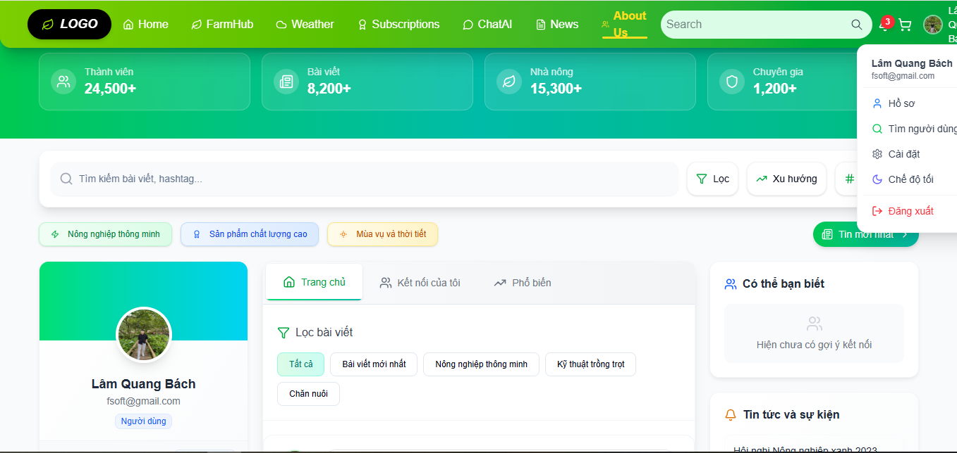

Test Case ID | Mô tả | Hành động | Điều kiện tiên quyết | Kết quả mong đợi | Kết quả thực tế | Kết quả |  |  | Kết quả |  |  | Chú thích
 |  |  |  |  |  | Vòng 1 |  |  | Vòng 2
 |  |  |  |  |  | Trạng thái | Ngày kiểm tra | Người kiểm tra | Trạng thái | Ngày kiểm tra | Người kiểm tra
GUI_SHOW Đăng Xuất
GUI-DX01 | DropDown |  |  | -Label : #ffffff -Status : enable | -Label : #ffffff -Status : enable | Passed | 2025-04-16 | Bách | Passed | 2025-04-26 | Dũng
GUI-DX02 | Button |  |  | -Label : #ffffff -Status : enable | -Label : #ffffff -Status : enable | Passed | 2025-04-16 | Bách | Passed | 2025-04-26 | Dũng
FUNCTION_SHOW Đăng xuất
FUNC-DX01 | Xác minh đã đăng nhập vào tài khoản | 1. Đăng nhập vào hệ thống | Truy cập vào trang web | Hiển thị giao diện khi đã đăng nhập vào tài khoản | Hiển thị giao diện khi đã đăng nhập vào tài khoản | Passed | 2025-04-16 | Bách | Passed | 2025-04-26 | Dũng
FUNC-DX02 | Xác minh hiển thị nút bấm đăng xuất | 1. Đăng nhập vào hệ thống 2. Chọn vào tên người dùng | Truy cập vào trang web | Hiển thị nút đăng xuất | Hiển thị nút đăng xuất | Passed | 2025-04-16 | Bách | Passed | 2025-04-26 | Dũng
FUNC-DX03 | Xác minh thông báo khi chọn đăng xuất | 1. Đăng nhập vào hệ thống 2. Chọn vào tên người dùng 3. Chọn vào nút đăng xuất | Truy cập vào trang web | Hiển thị thông báo "Đăng xuất thành công" | Hiển thị thông báo "Đăng xuất thành công" | Passed | 2025-04-16 | Bách | Passed | 2025-04-26 | Dũng

Đánh giá sản phẩm
Project Name | XÂY DỰNG DIỄN ĐÀN CHIA SẺ THÔNG TIN NÔNG SẢN TÍCH HỢP AI TƯ VẤN VÀ THƯƠNG MẠI HOÁ ĐA NGƯỜI DÙNG VÀ THƯƠNG MẠI HÓA ĐA NGƯỜI DÙNG
Module Code | Đánh giá sản phẩm
 | Hoàn thành | Lỗi | Chưa kiểm tra | Bị chăn | Tổng số trường hợp thử nghiệm
Round 1 | 7 | 0 | 0 | 0 | 7
Round 2 | 7 | 0 | 0 | 0 | 7
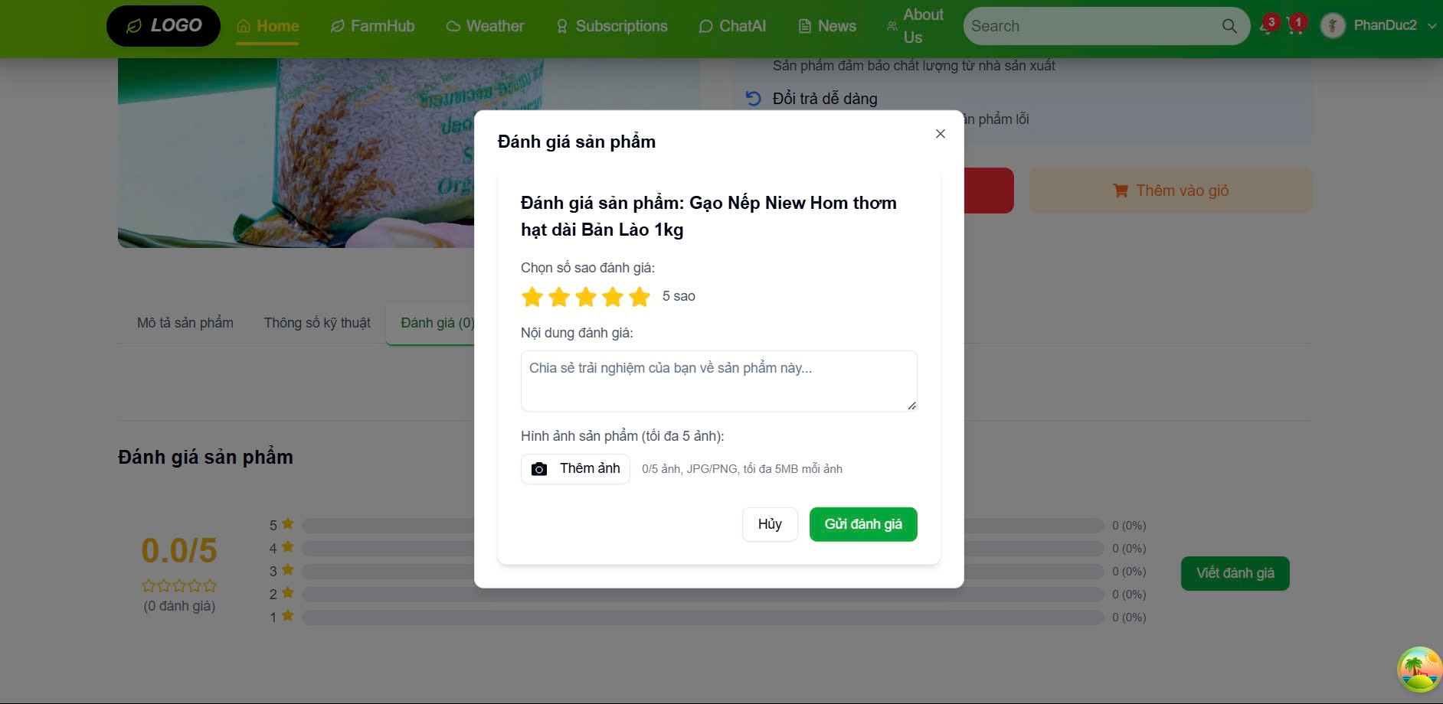

Test Case ID | Mô tả | Hành động | Điều kiện tiên quyết | Kết quả mong đợi | Kết quả thực tế | Kết quả |  |  | Kết quả |  |  | Chú thích
 |  |  |  |  |  | Vòng 1 |  |  | Vòng 2
 |  |  |  |  |  | Trạng thái | Ngày kiểm tra | Người kiểm tra | Trạng thái | Ngày kiểm tra | Người kiểm tra
GUI_SHOW Trang Đánh giá sản phẩm
GUI-ĐGSP01 | [Đánh giá] Label |  |  | -Text color : #252422 -Status : enable | -Text color : #252422 -Status : enable | Passed | 2025-04-17 | Bách | Passed | 2025-04-26 | Đức
GUI-ĐGSP02 | [Gửi] Button |  |  | -Text color :#fec107 -Status : enable | -Text color :#fec107 -Status : enable | Passed | 2025-04-17 | Bách | Passed | 2025-04-26 | Đức
FUNCTION_SHOW Đánh giá sản phẩm
FUNC-ĐGSP01 | Truy cập trang đánh giá | 1. Mở trang chủ. 2. Chọn đơn hàng đã mua 3. Bấm đánh giá sản phẩm đã mua | Truy cập vào trang web, đăng nhập tài khoản thành công và mua hàng thành công | Hiển thị trang đánh giá sản phẩm | Hiển thị trang đánh giá sản phẩm | Passed | 2025-04-17 | Bách | Passed | 2025-04-26 | Đức
FUNC-ĐGSP02 | Đánh giá hợp lệ | 1. Mở trang chủ. 2. Chọn đơn hàng đã mua 3. Bấm đánh giá sản phẩm đã mua 4.Viết đánh giá của bạn và đánh giá * về sản phẩm bạn đã mua | Truy cập vào trang web, đăng nhập tài khoản thành công và mua hàng thành công | Hiển thị thông báo "Đánh giá sản phẩm thành công" | Hiển thị thông báo "Đánh giá sản phẩm thành công" | Passed | 2025-04-17 | Bách | Passed | 2025-04-26 | Đức
FUNC-ĐGSP03 | Đánh giá rỗng | 1. Mở trang chủ. 2. Chọn đơn hàng đã mua 3. Bấm đánh giá sản phẩm đã mua 4.Để trống đánh giá của bạn và đánh giá * về sản phẩm bạn đã mua | Truy cập vào trang web, đăng nhập tài khoản thành công và mua hàng thành công | Không thể đánh giá | Không thể đánh giá | Passed | 2025-04-17 | Bách | Passed | 2025-04-26 | Đức
FUNC-ĐGSP04 | Đánh giá vượt độ dài | 1. Mở trang chủ. 2. Chọn đơn hàng đã mua 3. Bấm đánh giá sản phẩm đã mua 4.Viết đánh giá của bạn và đánh giá * về sản phẩm bạn đã mua(>200 kí tự) | Truy cập vào trang web, đăng nhập tài khoản thành công và mua hàng thành công | Hiển thị thông báo "Đánh giá của bạn quá dài" | Hiển thị thông báo "Đánh giá của bạn quá dài" | Passed | 2025-04-17 | Bách | Passed | 2025-04-26 | Đức
FUNC-ĐGSP05 | Cập nhật đánh giá | 1. Mở trang chủ. 2. Chọn đơn hàng đã mua 3. Bấm đánh giá sản phẩm đã mua 4.Viết đánh giá của bạn và đánh giá * về sản phẩm bạn đã mua(>200 kí tự). 5.Chọn chỉnh sửa đánh giá của bạn | Truy cập vào trang web, đăng nhập tài khoản thành công và mua hàng thành công | Hiển thị thông báo "Chỉnh sữa thành công." | Hiển thị thông báo "Chỉnh sữa thành công." | Passed | 2025-04-17 | Bách | Passed | 2025-04-26 | Đức
FUNC-ĐGSP06 | Hiển thị danh sách đánh giá | 1. Mở trang chủ. 2. Chọn đơn hàng | Truy cập vào trang web, đăng nhập tài khoản thành công | Hiển thị các đánh giá của mọi người | Hiển thị các đánh giá của mọi người | Passed | 2025-04-17 | Bách | Passed | 2025-04-26 | Đức
FUNC-ĐGSP07 | Tính trung bình đánh giá | 1. Mở trang chủ. 2. Chọn đơn hàng | Truy cập vào trang web, đăng nhập tài khoản thành công | Hiển thị * trung bình của mọi người đánh giá | Hiển thị * trung bình của mọi người đánh giá | Passed | 2025-04-17 | Bách | Passed | 2025-04-26 | Đức

Quản lý thông tin cá nhân
Project Name | XÂY DỰNG DIỄN ĐÀN CHIA SẺ THÔNG TIN NÔNG SẢN TÍCH HỢP AI TƯ VẤN VÀ THƯƠNG MẠI HOÁ ĐA NGƯỜI DÙNG VÀ THƯƠNG MẠI HÓA ĐA NGƯỜI DÙNG
Module Code | Quản lý thông tin cá nhân
 | Hoàn thành | Lỗi | Chưa kiểm tra | Bị chăn | Tổng số trường hợp thử nghiệm
Round 1 | 9 | 0 | 0 | 0 | 9
Round 2 | 9 | 0 | 0 | 0 | 9

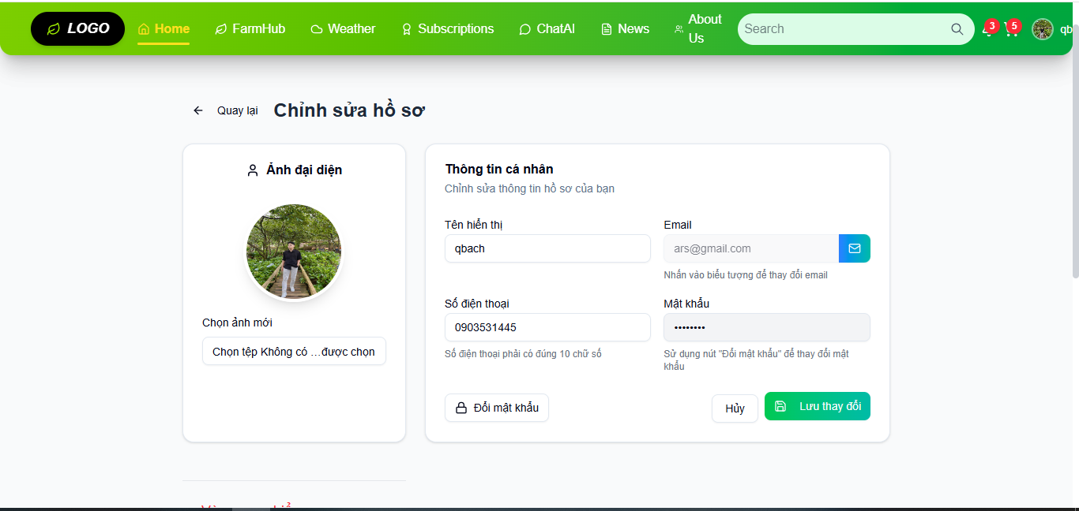

Test Case ID | Mô tả | Hành động | Điều kiện tiên quyết | Kết quả mong đợi | Kết quả thực tế | Kết quả |  |  | Kết quả |  |  | Chú thích
 |  |  |  |  |  | Vòng 1 |  |  | Vòng 2
 |  |  |  |  |  | Trạng thái | Ngày kiểm tra | Người kiểm tra | Trạng thái | Ngày kiểm tra | Người kiểm tra
GUI_SHOW Quản lý thông tin cá nhân
GUI-QLCN01 | Textbox |  |  | -Label : #ffffff -Status : enable | -Label : #ffffff -Status : enable | Passed | 2025-04-19 | Dũng | Passed | 2025-04-26 | Đức
GUI-QLCN02 | Textbox |  |  | -Label : #ffffff -Status : enable | -Label : #ffffff -Status : enable | Passed | 2025-04-19 | Dũng | Passed | 2025-04-26 | Đức
GUI-QLCN03 | Textbox |  |  | -Label : #efefef -Status : enable | -Label : #efefef -Status : enable | Passed | 2025-04-19 | Dũng | Passed | 2025-04-26 | Đức
GUI-QLCN04 | Button |  |  | -Label : #fec107 -Status : enable | -Label : #fec107 -Status : enable | Passed | 2025-04-19 | Dũng | Passed | 2025-04-26 | Đức
FUNCTION_SHOW Quản lý thông tin cá nhân
FUNC-QLCN01 | Hiển thị thông tin cá nhân | 1. Đăng nhập vào hệ thống 2. Chọn vào phần hồ sơ 3.Chọn chỉnh sửa hồ sơ | Truy cập vào trang web | Hiển thị giao diện quản lý thông tin cá nhân | Hiển thị giao diện quản lý thông tin cá nhân | Passed | 2025-04-19 | Dũng | Passed | 2025-04-26 | Đức
FUNC-QLCN02 | Cập nhật tên hiển thị hợp lệ | 1. Đăng nhập vào hệ thống 2. Chọn vào phần hồ sơ 3.Chọn chỉnh sửa hồ sơ 4.Nhập tên hợp lệ vào "Tên hiển thị" 5..Ấn nút thao tác | Truy cập vào trang web | Hiện thông báo: "Cập nhật thông tin thành công" | Hiện thông báo cập nhật thông tin thành công | Passed | 2025-04-19 | Dũng | Passed | 2025-04-26 | Đức
FUNC-QLCN03 | Bỏ trống tên hiển thị khi cập nhật | 1. Đăng nhập vào hệ thống 2. Chọn vào phần hồ sơ 3.Chọn chỉnh sửa hồ sơ 4.Bỏ trống tên hiển thị 5..Ấn nút thao tác | Truy cập vào trang web | Hiện thị thông báo: "Không thể cập nhật thông tin.Vui lòng thử lại sau" | Hiện thị thông báo: "Không thể cập nhật thông tin.Vui lòng thử lại sau" | Passed | 2025-04-19 | Dũng | Passed | 2025-04-26 | Đức
FUNC-QLCN04 | Nhập tên hiển thị quá dài | 1. Đăng nhập vào hệ thống 2. Chọn vào phần hồ sơ 3.Chọn chỉnh sửa hồ sơ 4.Nhập tên hiển thị > 50 kí tự 5..Ấn nút thao tác | Truy cập vào trang web | Hiện thị thông báo: "Không thể cập nhật thông tin.Vui lòng thử lại sau" | Hiện thị thông báo: "Không thể cập nhật thông tin.Vui lòng thử lại sau" | Passed | 2025-04-19 | Dũng | Passed | 2025-04-26 | Đức
FUNC-QLCN05 | Upload File không hợp lê | 1. Đăng nhập vào hệ thống 2. Chọn vào phần hồ sơ 3.Chọn chỉnh sửa hồ sơ 4.Chọn file có đuôi pdf 5..Ấn nút thao tác | Truy cập vào trang web | Hiện thị thông báo: "Không thể cập nhật thông tin.Vui lòng thử lại sau" | Hiện thị thông báo: "Không thể cập nhật thông tin.Vui lòng thử lại sau" | Passed | 2025-04-19 | Dũng | Passed | 2025-04-26 | Đức
FUNC-QLCN06 | Nhập mật khẩu hiện tại không đúng | 1. Đăng nhập vào hệ thống 2. Chọn vào phần hồ sơ 3.Chọn chỉnh sửa hồ sơ 4.Chọn đổi mật khẩu 5..Ấn nút thao tác | Truy cập vào trang web | Hiện thị thông báo: "Mật khẩu hiện tại không đúng" | Hiện thị thông báo: "Mật khẩu hiện tại không đúng" | Passed | 2025-04-19 | Dũng | Passed | 2025-04-26 | Đức
FUNC-QLCN07 | Nhập xác nhận mật khẩu không khớp với mật khẩu mới | 1. Đăng nhập vào hệ thống 2. Chọn vào phần hồ sơ 3.Chọn chỉnh sửa hồ sơ 4.Chọn đổi mật khẩu 5..Ấn nút thao tác | Truy cập vào trang web | Hiện thị thông báo: "Xác nhận mật khẩu không đúng" | Hiện thị thông báo: "Xác nhận mật khẩu không đúng" | Passed | 2025-04-19 | Dũng | Passed | 2025-04-26 | Đức
FUNC-QLCN08 | Nhập mật khẩu mới nhỏ hơn 6 kí tự | 1. Đăng nhập vào hệ thống 2. Chọn vào phần hồ sơ 3.Chọn chỉnh sửa hồ sơ 4.Chọn đổi mật khẩu 5..Ấn nút thao tác | Truy cập vào trang web | Hiện thị thông báo: "Mật khẩu phải mới phải có ít nhất 6 kí tự" | Hiện thị thông báo: "Mật khẩu phải mới phải có ít nhất 6 kí tự" | Passed | 2025-04-19 | Dũng | Passed | 2025-04-26 | Đức
FUNC-QLCN09 | Bỏ trống các tất cả các trường | 1. Đăng nhập vào hệ thống 2. Chọn vào phần hồ sơ 3.Chọn chỉnh sửa hồ sơ 4.Bỏ trống tên hiển thị và số điện thoại 5..Ấn nút thao tác | Truy cập vào trang web | Hiện thị thông báo: "Không thể cập nhật thông tin.Vui lòng thử lại sau" | Hiện thị thông báo: "Không thể cập nhật thông tin.Vui lòng thử lại sau" | Passed | 2025-04-19 | Dũng | Passed | 2025-04-26 | Đức

Quản lý giỏ hàng
Project Name | XÂY DỰNG DIỄN ĐÀN CHIA SẺ THÔNG TIN NÔNG SẢN TÍCH HỢP AI TƯ VẤN VÀ THƯƠNG MẠI HOÁ ĐA NGƯỜI DÙNG VÀ THƯƠNG MẠI HÓA ĐA NGƯỜI DÙNG
Module Code | Quản lý giỏ hàng
 | Hoàn thành | Lỗi | Chưa kiểm tra | Bị chăn | Tổng số trường hợp thử nghiệm
Round 1 | 11 | 0 | 0 | 0 | 11
Round 2 | 11 | 0 | 0 | 0 | 11
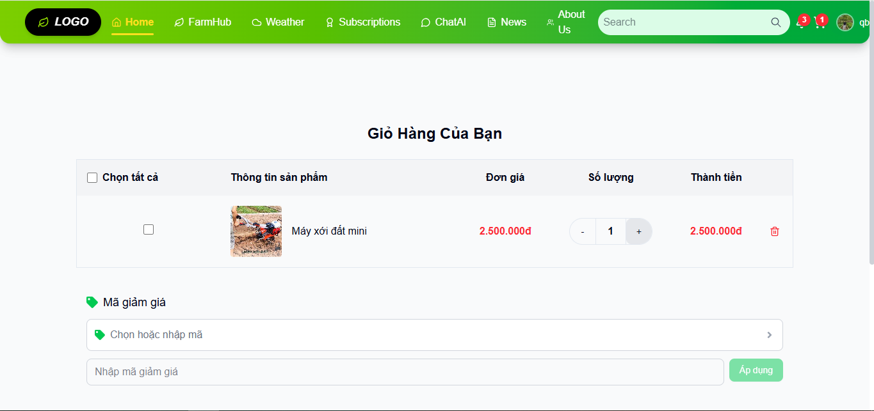

Test Case ID | Mô tả | Hành động | Điều kiện tiên quyết | Kết quả mong đợi | Kết quả thực tế | Kết quả |  |  | Kết quả |  |  | Chú thích
 |  |  |  |  |  | Vòng 1 |  |  | Vòng 2
 |  |  |  |  |  | Trạng thái | Ngày kiểm tra | Người kiểm tra | Trạng thái | Ngày kiểm tra | Người kiểm tra
GUI_SHOW Trag Quản lý giỏ hàng
GUI-QLGH01 | Label |  |  | -Label : #313a3f -Status : enable | -Label : #313a3f -Status : enable | Passed | 2025-04-21 | Thông | Passed | 2025-04-26 | Đức
GUI-QLGH02 | Label |  |  | -Text color : #252422 -Status : enable | -Text color : #252422 -Status : enable | Passed | 2025-04-21 | Thông | Passed | 2025-04-26 | Đức
GUI-QLGH03 | Buton |  |  | -Text color : #252422 -Status : enable | -Label : #313a3f -Status : enable | Passed | 2025-04-21 | Thông | Passed | 2025-04-26 | Đức
GUI-QLGH04 | Button |  |  | -Text color :#fec107 -Status : enable | -Text color :#fec107 -Status : enable | Passed | 2025-04-21 | Thông | Passed | 2025-04-26 | Đức
GUI-QLGH05 | TextBox |  |  | -Text color :#fffff -Status : enable | -Text color :#fffff -Status : enable | Passed | 2025-04-21 | Thông | Passed | 2025-04-26 | Đức
GUI-QLGH06 | TextBox |  |  | -Text color :#fffff -Status : enable | -Text color :#fffff -Status : enable | Passed | 2025-04-21 | Thông | Passed | 2025-04-26 | Đức
FUNCTION_SHOW Quản lý giỏ hàng
FUNC-QLGH01 | Thêm sản phẩm vào giỏ hàng | 1. Đăng nhập vào hệ thống 2. Chọn farmHub 3.Chọn sản phẩm 4.Chọn thêm vào giỏ hàng | Truy cập vào trang web | Hiển thị sản phẩm ở trang giỏ hàng | Hiển thị sản phẩm ở trang giỏ hàng | Passed | 2025-04-21 | Thông | Passed | 2025-04-26 | Đức
FUNC-QLGH02 | Thêm lại cùng sản phẩm | 1. Đăng nhập vào hệ thống 2. Chọn farmHub 3.Chọn sản phẩm 4.Chọn thêm vào giỏ hàng | Truy cập vào trang web | Hiện thông báo:"Sản phẩm đã cố trong giỏ hàng" | Hiện thông báo:"Sản phẩm đã cố trong giỏ hàng" | Passed | 2025-04-21 | Thông | Passed | 2025-04-26 | Đức
FUNC-QLGH03 | Thêm nhiều sản phẩm khác nhau | 1. Đăng nhập vào hệ thống 2. Chọn farmHub 3.Chọn sản phẩm 4.Chọn thêm vào giỏ hàng | Truy cập vào trang web | Hiển thị sản phẩm ở trang giỏ hàng | Hiển thị sản phẩm ở trang giỏ hàng | Passed | 2025-04-21 | Thông | Passed | 2025-04-26 | Đức
FUNC-QLGH04 | Xem giỏ hàng | 1. Đăng nhập vào hệ thống 2. Chọn giỏ hàng | Truy cập vào trang web | Hiển thị tất cả các sản phẩm bạn đã thêm vào giỏ hàng | Hiển thị tất cả các sản phẩm bạn đã thêm vào giỏ hàng | Passed | 2025-04-21 | Thông | Passed | 2025-04-26 | Đức
FUNC-QLGH05 | Cập nhật số lượng hợp lệ | 1. Đăng nhập vào hệ thống 2. Chọn giỏ hàng 3.Chon tăng hoặc giảm số lương | Truy cập vào trang web | Hiển thị đúng số lượng sau khi cập nhật | Hiển thị đúng số lượng sau khi cập nhật | Passed | 2025-04-21 | Thông | Passed | 2025-04-26 | Đức
FUNC-QLGH06 | Cập nhật số lượng về 0 | 1. Đăng nhập vào hệ thống 2. Chọn giỏ hàng 3.Chon giảm số lượng về 0 | Truy cập vào trang web | Không thể cập nhật số lượng về 0 | Không thể cập nhật số lượng về 0 | Passed | 2025-04-21 | Thông | Passed | 2025-04-26 | Đức
FUNC-QLGH07 | Xóa sản phẩm khỏi giỏ | 1. Đăng nhập vào hệ thống 2. Chọn giỏ hàng 3.Chọn xoá sản phẩm khỏi giỏ hàng | Truy cập vào trang web | Sản phẩm không còn tồn tại trong giỏ hàng | Sản phẩm không còn tồn tại trong giỏ hàng | Passed | 2025-04-21 | Thông | Passed | 2025-04-26 | Đức
FUNC-QLGH08 | Tính tổng tiền đúng | 1. Đăng nhập vào hệ thống 2. Chọn giỏ hàng | Truy cập vào trang web | Hiển thị đúng số tiền trong giỏ hàng | Hiển thị đúng số tiền trong giỏ hàng | Passed | 2025-04-21 | Thông | Passed | 2025-04-26 | Đức
FUNC-QLGH09 | Giỏ hàng trống | 1. Đăng nhập vào hệ thống 2. Chọn giỏ hàng | Truy cập vào trang web | Hiển thị thông báo "Giỏ hàng đang trống" | Hiển thị thông báo "Giỏ hàng đang trống" | Passed | 2025-04-21 | Thông | Passed | 2025-04-26 | Đức
FUNC-QLGH10 | Lưu giỏ hàng theo tài khoản | 1. Đăng nhập vào hệ thống 2. Chọn giỏ hàng | Truy cập vào trang web | Hiển thị đúng giỏ hàng của bạn | Hiển thị đúng giỏ hàng của bạn | Passed | 2025-04-21 | Thông | Passed | 2025-04-26 | Đức
FUNC-QLGH11 | Tiến hành thanh toán | 1. Đăng nhập vào hệ thống 2. Chọn giỏ hàng 3.Click vào sản phẩm muốn mua 4.Chọn thanh toán | Truy cập vào trang web | Hiện thông báo:"Thanh toán thành công" | Hiện thông báo:"Thanh toán thành công" | Passed | 2025-04-21 | Thông | Passed | 2025-04-26 | Đức

Quản lý mã giảm giá
Project Name | XÂY DỰNG DIỄN ĐÀN CHIA SẺ THÔNG TIN NÔNG SẢN TÍCH HỢP AI TƯ VẤN VÀ THƯƠNG MẠI HOÁ ĐA NGƯỜI DÙNG VÀ THƯƠNG MẠI HÓA ĐA NGƯỜI DÙNG
Module Code | Quản lý mã giảm giá
 | Hoàn thành | Lỗi | Chưa kiểm tra | Bị chăn | Tổng số trường hợp thử nghiệm
Round 1 | 6 | 0 | 0 | 0 | 6
Round 2 | 6 | 0 | 0 | 0 | 6

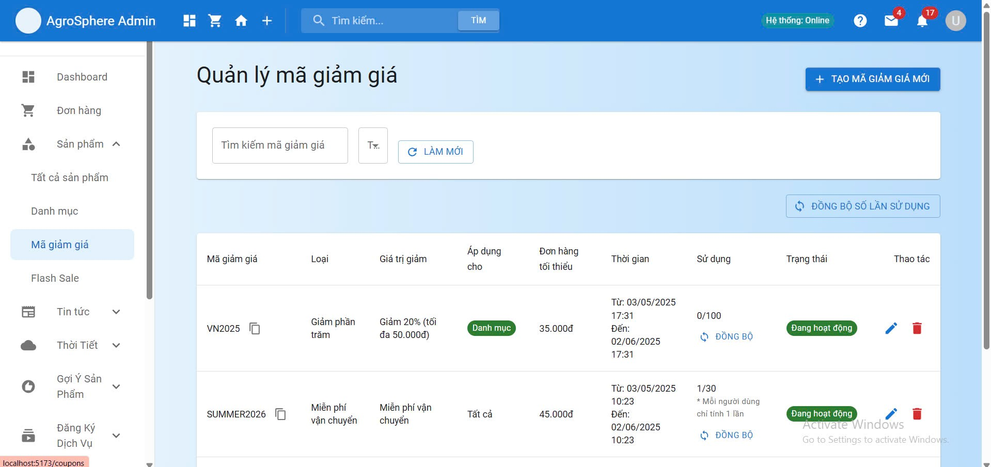

Test Case ID | Mô tả | Hành động | Điều kiện tiên quyết | Kết quả mong đợi | Kết quả thực tế | Kết quả |  |  | Kết quả |  |  | Chú thích
 |  |  |  |  |  | Vòng 1 |  |  | Vòng 2
 |  |  |  |  |  | Trạng thái | Ngày kiểm tra | Người kiểm tra | Trạng thái | Ngày kiểm tra | Người kiểm tra
GUI_SHOW Trang Quản Lý Mã Giảm Giá
GUI-QLMGG01 | Label |  |  | -Label : #313a3f -Status : enable | -Label : #313a3f -Status : enable | Passed | 2025-04-25 | Dũng | Passed | 2025-04-26 | Đức
GUI-QLMGG02 | Label |  |  | -Text color : #252422 -Status : enable | -Text color : #252422 -Status : enable | Passed | 2025-04-25 | Dũng | Passed | 2025-04-26 | Đức
GUI-QLMGG03 | Label |  |  | -Text color : #252422 -Status : enable | -Label : #313a3f -Status : enable | Passed | 2025-04-25 | Dũng | Passed | 2025-04-26 | Đức
GUI-QLMGG04 | Label |  |  | -Text color :#fec107 -Status : enable | -Text color :#fec107 -Status : enable | Passed | 2025-04-25 | Dũng | Passed | 2025-04-26 | Đức
GUI-QLMGG05 | Button |  |  | -Text color :#fffff -Status : enable | -Text color :#fffff -Status : enable | Passed | 2025-04-25 | Dũng | Passed | 2025-04-26 | Đức
FUNCTION_SHOW Quản Lý Mã Giảm Giá
FUNC-QLMGG01 | Hiển thị danh sách mã giảm giá | 1. Đăng nhập vào hệ thống với quyền admin 2.Truy cập trang quản lý mã giảm giá | Truy cập vào trang web với quyền admin | Hiển thị bảng gồm mã, giá trị, loại (%, số tiền), ngày hết hạn, trạng thái | Hiển thị bảng gồm mã, giá trị, loại (%, số tiền), ngày hết hạn, trạng thái | Passed | 2025-04-25 | Dũng | Passed | 2025-04-26 | Đức
FUNC-QLMGG02 | Thêm mã giảm giá | 1. Đăng nhập vào hệ thống với quyền admin 2.Truy cập trang quản lý mã giảm giá | Truy cập vào trang web với quyền admin | Tạo thành công, hiển thị trong danh sách | Tạo thành công, hiển thị trong danh sách | Passed | 2025-04-25 | Dũng | Passed | 2025-04-26 | Đức
FUNC-QLMGG03 | Chỉnh sửa mã giảm giá | 1. Đăng nhập vào hệ thống với quyền admin 2.Truy cập trang quản lý mã giảm giá | Truy cập vào trang web với quyền admin | Cập nhật mã giảm giá thành công | Cập nhật mã giảm giá thành công | Passed | 2025-04-25 | Dũng | Passed | 2025-04-26 | Đức
FUNC-QLMGG04 | Xóa mã giảm giá | 1. Đăng nhập vào hệ thống với quyền admin 2.Truy cập trang quản lý mã giảm giá | Truy cập vào trang web với quyền admin | Hiển thị thông báo "Xoá mã giảm giá thành công" | Hiển thị thông báo "Xoá mã giảm giá thành công" | Passed | 2025-04-25 | Dũng | Passed | 2025-04-26 | Đức
FUNC-QLMGG05 | Kiểm tra ngày hiệu lực của mã | 1. Đăng nhập vào hệ thống với quyền admin 2.Truy cập trang quản lý mã giảm giá | Truy cập vào trang web với quyền admin | Báo lỗi “Ngày hết hạn không hợp lệ” | Báo lỗi “Ngày hết hạn không hợp lệ” | Passed | 2025-04-25 | Dũng | Passed | 2025-04-26 | Đức
FUNC-QLMGG06 | Tìm kiếm và lọc mã | 1. Đăng nhập vào hệ thống với quyền admin 2.Truy cập trang quản lý mã giảm giá | Truy cập vào trang web với quyền admin | Hiển thị đúng mã bạn lọc và tiềm kiếm | Hiển thị đúng mã bạn lọc và tiềm kiếm | Passed | 2025-04-25 | Dũng | Passed | 2025-04-26 | Đức

